横断構成図
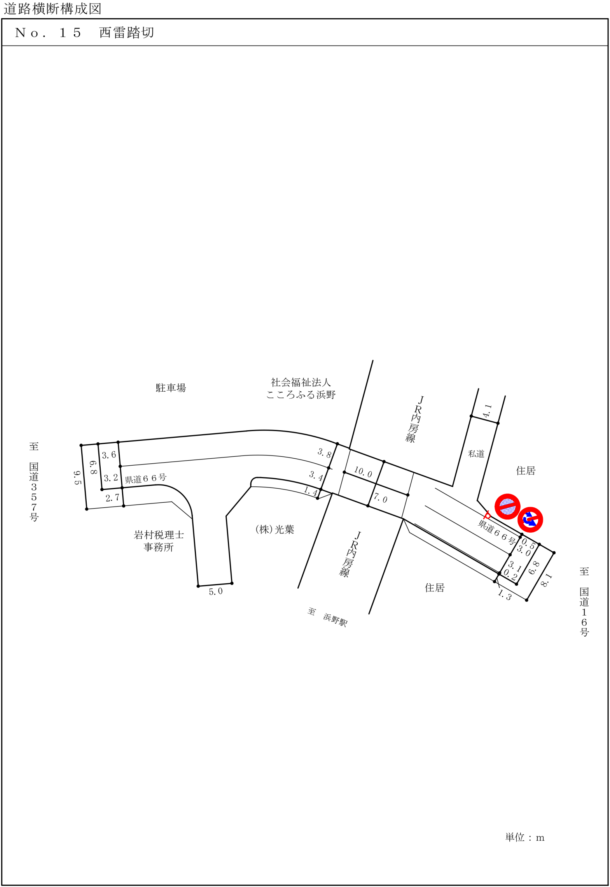

自動車変動図(1)
自動車交通量調査 時間変動図

 |  |  |  |  |  |  |  | 方向案内図
調査地点 |  | No.15
 |  | 西雷踏切

調査日時 |  | 平成30年11月14日(水)
 |  | 7:00～19:00

天 候 |  | 晴

 |  |  |  |  |  |  |  |  |  |  |  | 単位：台・%

(1) |  |  |  |  |  |  |  | (2)

断面計(1+2)

 |  | 方向 | (1)
時間帯 |  | 区分 | 乗用車 | 小型 貨物車 | 普通 貨物車 | バス | 小型車 計 | 大型車 計 | 四輪車 計 | 大型車 混入率 | 時間 構成比
7:00:00 | ～ | 8:00:00 | 86 | 6 | 9 | 3 | 92 | 12 | 104 | 11.5 | 5.2
8:00:00 | ～ | 9:00:00 | 93 | 15 | 11 | 2 | 108 | 13 | 121 | 10.7 | 6.0
9:00:00 | ～ | 10:00:00 | 83 | 23 | 24 | 1 | 106 | 25 | 131 | 19.1 | 6.5
10:00:00 | ～ | 11:00:00 | 87 | 37 | 24 | 0 | 124 | 24 | 148 | 16.2 | 7.4
11:00:00 | ～ | 12:00:00 | 88 | 16 | 30 | 1 | 104 | 31 | 135 | 23.0 | 6.7
12:00:00 | ～ | 13:00:00 | 87 | 13 | 4 | 0 | 100 | 4 | 104 | 3.8 | 5.2
13:00:00 | ～ | 14:00:00 | 92 | 26 | 10 | 4 | 118 | 14 | 132 | 10.6 | 6.6
14:00:00 | ～ | 15:00:00 | 99 | 27 | 11 | 3 | 126 | 14 | 140 | 10.0 | 7.0
15:00:00 | ～ | 16:00:00 | 142 | 40 | 12 | 5 | 182 | 17 | 199 | 8.5 | 9.9
16:00:00 | ～ | 17:00:00 | 160 | 40 | 11 | 1 | 200 | 12 | 212 | 5.7 | 10.5
17:00:00 | ～ | 18:00:00 | 292 | 13 | 1 | 1 | 305 | 2 | 307 | 0.7 | 15.3
18:00:00 | ～ | 19:00:00 | 262 | 11 | 4 | 0 | 273 | 4 | 277 | 1.4 | 13.8
 | 12時間計 |  | 1571 | 267 | 151 | 21 | 1838 | 172 | 2010 | 8.6 | 100.0

 |  | 方向 | (2)
時間帯 |  | 区分 | 乗用車 | 小型 貨物車 | 普通 貨物車 | バス | 小型車 計 | 大型車 計 | 四輪車 計 | 大型車 混入率 | 時間 構成比
7:00:00 | ～ | 8:00:00 | 279 | 42 | 17 | 0 | 321 | 17 | 338 | 5.0 | 16.8
8:00:00 | ～ | 9:00:00 | 211 | 11 | 20 | 2 | 222 | 22 | 244 | 9.0 | 12.1
9:00:00 | ～ | 10:00:00 | 115 | 27 | 20 | 0 | 142 | 20 | 162 | 12.3 | 8.0
10:00:00 | ～ | 11:00:00 | 109 | 32 | 24 | 0 | 141 | 24 | 165 | 14.5 | 8.2
11:00:00 | ～ | 12:00:00 | 77 | 38 | 21 | 0 | 115 | 21 | 136 | 15.4 | 6.8
12:00:00 | ～ | 13:00:00 | 94 | 23 | 11 | 5 | 117 | 16 | 133 | 12.0 | 6.6
13:00:00 | ～ | 14:00:00 | 95 | 23 | 9 | 7 | 118 | 16 | 134 | 11.9 | 6.7
14:00:00 | ～ | 15:00:00 | 108 | 15 | 8 | 2 | 123 | 10 | 133 | 7.5 | 6.6
15:00:00 | ～ | 16:00:00 | 91 | 21 | 9 | 0 | 112 | 9 | 121 | 7.4 | 6.0
16:00:00 | ～ | 17:00:00 | 111 | 42 | 7 | 0 | 153 | 7 | 160 | 4.4 | 7.9
17:00:00 | ～ | 18:00:00 | 106 | 24 | 3 | 1 | 130 | 4 | 134 | 3.0 | 6.7
18:00:00 | ～ | 19:00:00 | 124 | 26 | 3 | 0 | 150 | 3 | 153 | 2.0 | 7.6
 | 12時間計 |  | 1520 | 324 | 152 | 17 | 1844 | 169 | 2013 | 8.4 | 100.0

 |  | 方向 | 断面計(1+2)
時間帯 |  | 区分 | 乗用車 | 小型 貨物車 | 普通 貨物車 | バス | 小型車 計 | 大型車 計 | 四輪車 計 | 大型車 混入率 | 時間 構成比
7:00:00 | ～ | 8:00:00 | 365 | 48 | 26 | 3 | 413 | 29 | 442 | 6.6 | 11.0
8:00:00 | ～ | 9:00:00 | 304 | 26 | 31 | 4 | 330 | 35 | 365 | 9.6 | 9.1
9:00:00 | ～ | 10:00:00 | 198 | 50 | 44 | 1 | 248 | 45 | 293 | 15.4 | 7.3
10:00:00 | ～ | 11:00:00 | 196 | 69 | 48 | 0 | 265 | 48 | 313 | 15.3 | 7.8
11:00:00 | ～ | 12:00:00 | 165 | 54 | 51 | 1 | 219 | 52 | 271 | 19.2 | 6.7
12:00:00 | ～ | 13:00:00 | 181 | 36 | 15 | 5 | 217 | 20 | 237 | 8.4 | 5.9
13:00:00 | ～ | 14:00:00 | 187 | 49 | 19 | 11 | 236 | 30 | 266 | 11.3 | 6.6
14:00:00 | ～ | 15:00:00 | 207 | 42 | 19 | 5 | 249 | 24 | 273 | 8.8 | 6.8
15:00:00 | ～ | 16:00:00 | 233 | 61 | 21 | 5 | 294 | 26 | 320 | 8.1 | 8.0
16:00:00 | ～ | 17:00:00 | 271 | 82 | 18 | 1 | 353 | 19 | 372 | 5.1 | 9.2
17:00:00 | ～ | 18:00:00 | 398 | 37 | 4 | 2 | 435 | 6 | 441 | 1.4 | 11.0
18:00:00 | ～ | 19:00:00 | 386 | 37 | 7 | 0 | 423 | 7 | 430 | 1.6 | 10.7
 | 12時間計 |  | 3091 | 591 | 303 | 38 | 3682 | 341 | 4023 | 8.5 | 100.0

 |  | 方向
時間帯 |  | 区分 | 乗用車 | 小型 貨物車 | 普通 貨物車 | バス | 小型車 計 | 大型車 計 | 四輪車 計 | 大型車 混入率 | 時間 構成比
7:00:00 | ～ | 8:00:00 |  |  |  |  | 0 | 0 | 0 | 0.0 | 0.0
8:00:00 | ～ | 9:00:00 |  |  |  |  | 0 | 0 | 0 | 0.0 | 0.0
9:00:00 | ～ | 10:00:00 |  |  |  |  | 0 | 0 | 0 | 0.0 | 0.0
10:00:00 | ～ | 11:00:00 |  |  |  |  | 0 | 0 | 0 | 0.0 | 0.0
11:00:00 | ～ | 12:00:00 |  |  |  |  | 0 | 0 | 0 | 0.0 | 0.0
12:00:00 | ～ | 13:00:00 |  |  |  |  | 0 | 0 | 0 | 0.0 | 0.0
13:00:00 | ～ | 14:00:00 |  |  |  |  | 0 | 0 | 0 | 0.0 | 0.0
14:00:00 | ～ | 15:00:00 |  |  |  |  | 0 | 0 | 0 | 0.0 | 0.0
15:00:00 | ～ | 16:00:00 |  |  |  |  | 0 | 0 | 0 | 0.0 | 0.0
16:00:00 | ～ | 17:00:00 |  |  |  |  | 0 | 0 | 0 | 0.0 | 0.0
17:00:00 | ～ | 18:00:00 |  |  |  |  | 0 | 0 | 0 | 0.0 | 0.0
18:00:00 | ～ | 19:00:00 |  |  |  |  | 0 | 0 | 0 | 0.0 | 0.0
 | 12時間計 |  | 0 | 0 | 0 | 0 | 0 | 0 | 0 | 0.0 | 0.0

歩行者変動図(1)
12
 | 歩行者交通量調査 時間変動図

 |  |  |  |  |  |  |  |  |  |  |  |  | 方向案内図
 | 調査地点 |  | No.15
 |  |  | 西雷踏切

 | 調査日時 |  | 平成30年11月14日(水)
 |  |  | 7:00～19:00

 | 天 候 |  | 晴

 |  |  |  |  |  |  |  |  |  |  |  |  |  |  | 単位：人・台

 | ①ア |  |  |  |  |  |  |  | ①イ |  |  |  |  | ①断面計(ア+イ)

 | ②ア |  |  |  |  |  |  |  | ②イ |  |  |  |  | ②断面計(ア+イ)

 |  |  | 方向 | ①ア |  |  | ①イ |  |  | ①断面計(ア+イ)
 | 時間帯 |  | 区分 | 歩行者 | 自転車 | 合計 | 歩行者 | 自転車 | 合計 | 歩行者 | 自転車 | 合計
 | 7:00:00 | ～ | 8:00:00 | 3 | 3 | 6 | 10 | 1 | 11 | 13 | 4 | 17
 | 8:00:00 | ～ | 9:00:00 | 1 | 2 | 3 | 1 | 7 | 8 | 2 | 9 | 11
 | 9:00:00 | ～ | 10:00:00 | 1 | 12 | 13 | 1 | 0 | 1 | 2 | 12 | 14
 | 10:00:00 | ～ | 11:00:00 | 0 | 4 | 4 | 0 | 6 | 6 | 0 | 10 | 10
 | 11:00:00 | ～ | 12:00:00 | 1 | 4 | 5 | 0 | 0 | 0 | 1 | 4 | 5
 | 12:00:00 | ～ | 13:00:00 | 2 | 2 | 4 | 4 | 2 | 6 | 6 | 4 | 10
 | 13:00:00 | ～ | 14:00:00 | 1 | 4 | 5 | 2 | 0 | 2 | 3 | 4 | 7
 | 14:00:00 | ～ | 15:00:00 | 3 | 9 | 12 | 0 | 1 | 1 | 3 | 10 | 13
 | 15:00:00 | ～ | 16:00:00 | 0 | 7 | 7 | 3 | 1 | 4 | 3 | 8 | 11
 | 16:00:00 | ～ | 17:00:00 | 1 | 11 | 12 | 2 | 7 | 9 | 3 | 18 | 21
 | 17:00:00 | ～ | 18:00:00 | 6 | 6 | 12 | 1 | 0 | 1 | 7 | 6 | 13
 | 18:00:00 | ～ | 19:00:00 | 8 | 1 | 9 | 0 | 0 | 0 | 8 | 1 | 9
 |  | 12時間計 |  | 27 | 65 | 92 | 24 | 25 | 49 | 51 | 90 | 141

 |  |  | 方向 | ②ア |  |  | ②イ |  |  | ②断面計(ア+イ)
 | 時間帯 |  | 区分 | 歩行者 | 自転車 | 合計 | 歩行者 | 自転車 | 合計 | 歩行者 | 自転車 | 合計
 | 7:00:00 | ～ | 8:00:00 | 13 | 18 | 31 | 29 | 4 | 33 | 42 | 22 | 64
 | 8:00:00 | ～ | 9:00:00 | 19 | 33 | 52 | 12 | 6 | 18 | 31 | 39 | 70
 | 9:00:00 | ～ | 10:00:00 | 9 | 18 | 27 | 9 | 12 | 21 | 18 | 30 | 48
 | 10:00:00 | ～ | 11:00:00 | 5 | 18 | 23 | 2 | 1 | 3 | 7 | 19 | 26
 | 11:00:00 | ～ | 12:00:00 | 4 | 9 | 13 | 4 | 5 | 9 | 8 | 14 | 22
 | 12:00:00 | ～ | 13:00:00 | 8 | 12 | 20 | 7 | 10 | 17 | 15 | 22 | 37
 | 13:00:00 | ～ | 14:00:00 | 22 | 10 | 32 | 3 | 4 | 7 | 25 | 14 | 39
 | 14:00:00 | ～ | 15:00:00 | 2 | 9 | 11 | 2 | 14 | 16 | 4 | 23 | 27
 | 15:00:00 | ～ | 16:00:00 | 6 | 2 | 8 | 12 | 5 | 17 | 18 | 7 | 25
 | 16:00:00 | ～ | 17:00:00 | 19 | 15 | 34 | 5 | 9 | 14 | 24 | 24 | 48
 | 17:00:00 | ～ | 18:00:00 | 27 | 14 | 41 | 8 | 12 | 20 | 35 | 26 | 61
 | 18:00:00 | ～ | 19:00:00 | 1 | 9 | 10 | 3 | 4 | 7 | 4 | 13 | 17
 |  | 12時間計 |  | 135 | 167 | 302 | 96 | 86 | 182 | 231 | 253 | 484

歩行者変動図(2)
12
 | 歩行者交通量調査 時間変動図

 |  |  |  |  |  |  |  |  |  |  |  |  | 方向案内図
 | 調査地点 |  | No.15
 |  |  | 西雷踏切

 | 調査日時 |  | 平成30年11月14日(水)
 |  |  | 7:00～19:00

 | 天 候 |  | 晴

 |  |  |  |  |  |  |  |  |  |  |  |  |  |  | 単位：人・台

 | 東行計(①ア+②ア) |  |  |  |  |  |  |  | 西行計(①イ+②イ) |  |  |  |  | 断面計(①ア+①イ+②ア+②イ)

 |  |  | 方向 | 東行計(①ア+②ア) |  |  | 西行計(①イ+②イ) |  |  | 断面計(①ア+①イ+②ア+②イ)
 | 時間帯 |  | 区分 | 歩行者 | 自転車 | 合計 | 歩行者 | 自転車 | 合計 | 歩行者 | 自転車 | 合計
 | 7:00:00 | ～ | 8:00:00 | 16 | 21 | 37 | 39 | 5 | 44 | 55 | 26 | 81
 | 8:00:00 | ～ | 9:00:00 | 20 | 35 | 55 | 13 | 13 | 26 | 33 | 48 | 81
 | 9:00:00 | ～ | 10:00:00 | 10 | 30 | 40 | 10 | 12 | 22 | 20 | 42 | 62
 | 10:00:00 | ～ | 11:00:00 | 5 | 22 | 27 | 2 | 7 | 9 | 7 | 29 | 36
 | 11:00:00 | ～ | 12:00:00 | 5 | 13 | 18 | 4 | 5 | 9 | 9 | 18 | 27
 | 12:00:00 | ～ | 13:00:00 | 10 | 14 | 24 | 11 | 12 | 23 | 21 | 26 | 47
 | 13:00:00 | ～ | 14:00:00 | 23 | 14 | 37 | 5 | 4 | 9 | 28 | 18 | 46
 | 14:00:00 | ～ | 15:00:00 | 5 | 18 | 23 | 2 | 15 | 17 | 7 | 33 | 40
 | 15:00:00 | ～ | 16:00:00 | 6 | 9 | 15 | 15 | 6 | 21 | 21 | 15 | 36
 | 16:00:00 | ～ | 17:00:00 | 20 | 26 | 46 | 7 | 16 | 23 | 27 | 42 | 69
 | 17:00:00 | ～ | 18:00:00 | 33 | 20 | 53 | 9 | 12 | 21 | 42 | 32 | 74
 | 18:00:00 | ～ | 19:00:00 | 9 | 10 | 19 | 3 | 4 | 7 | 12 | 14 | 26
 |  | 12時間計 |  | 162 | 232 | 394 | 120 | 111 | 231 | 282 | 343 | 625

 |  |  | 方向
 | 時間帯 |  | 区分 | 歩行者 | 自転車 | 合計 | 歩行者 | 自転車 | 合計 | 歩行者 | 自転車 | 合計
 | 7:00:00 | ～ | 8:00:00 |  |  | 0 |  |  | 0 |  |  | 0
...

